TCP
Index | contents | codes

30) 포인터와 배열의 관계 | 배열의 이름은 그 값을 변경할 수 없는 상수라는 점을 제외하면 포인터와 같다. = 포인터 상수(constant pointer)
 | 포인터 상수(constant pointer)란 포인터 변수가 가리키고 있는 주소 값을 변경할 수 없는 포인터를 의미하며, 상수 포인터(pointer to constant)란 상수를 가르키는 포인터를 의미합니다.
 | a[n]=*(a+n)
 | 배열의 크기를 넘어서더라도, compile error가 없으며 garbage를 저장한다.
 | 포인터는 초기화 없이 *를 사용하면, compile error가 발생한다. pointer의 dereferencing은 해당 번지의 값을 변경하는 의미이기 때문이다.

 | int arr[]; // compile error
31) 포인터 배열과 배열 포인터 | 포인터 배열이란 배열 요소로 포인터 변수를 가지는 배열을 의미합니다. 즉, 포인터 변수를 저장할 수 있는 배열을 의미합니다. | int* arr[3]
 | 배열 포인터란 배열을 가리킬 수 있는 포인터를 의미합니다. 배열 이름이 있는데도 따로 배열 포인터를 정의하여 사용하는 이유는 2차원 이상의 배열을 가리킬 때 포인터를 통해 배열과 같은 인덱싱을 할 수 있도록 하기 위함입니다. 즉, 포인터를 배열처럼 사용하기 위해서 배열 포인터를 정의하여 사용 | int arr[2][3] int (*pArr)[3]=arr;
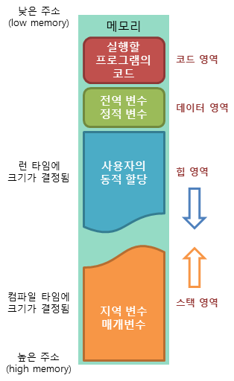
32) 메모리의 구조 | 코드(code) 영역: 실행할 프로그램의 코드가 저장되는 영역으로 텍스트(code) 영역이라고도 부릅니다. CPU는 코드 영역에 저장된 명령어를 하나씩 가져가서 처리하게 됩니다.
 | 데이터(data) 영역: 프로그램의 global 변수와 정적(static) 변수가 저장되는 영역. 프로그램의 시작과 함께 할당되며, 프로그램이 종료되면 소멸합니다.
 | 힙(heap) 영역: 사용자에 의해 메모리 공간이 동적으로 할당되고 해제됩니다. 메모리의 낮은 주소에서 높은 주소의 방향으로 할당됩니다.
 | 스택(stack) 영역: 함수의 호출과 관계되는 지역 변수와 매개변수가 저장되는 영역입니다. 스택 영역은 함수의 호출과 함께 할당되며, 함수의 호출이 완료되면 소멸합니다. 이렇게 스택 영역에 저장되는 함수의 호출 정보를 스택 프레임(stack frame)이라고 합니다. 메모리의 높은 주소에서 낮은 주소 방향으로 배치된다.

33) 스택 프레임 | 함수의 호출과 관계되는 지역 변수와 매개변수가 저장되는 영역입니다. 스택 영역은 함수의 호출과 함께 할당되며, 함수의 호출이 완료되면 소멸합니다.
 | 함수가 호출되면 스택에는 함수의 매개변수, 호출이 끝난 뒤 돌아갈 반환 주소값, 함수에서 선언된 지역 변수 등이 저장됩니다. 이렇게 스택 영역에 차례대로 저장되는 함수의 호출 정보를 스택 프레임(stack frame)이라고 합니다. 이러한 스택 프레임 덕분에 함수의 호출이 모두 끝난 뒤에, 해당 함수가 호출되기 이전 상태로 되돌아갈 수 있습니다.
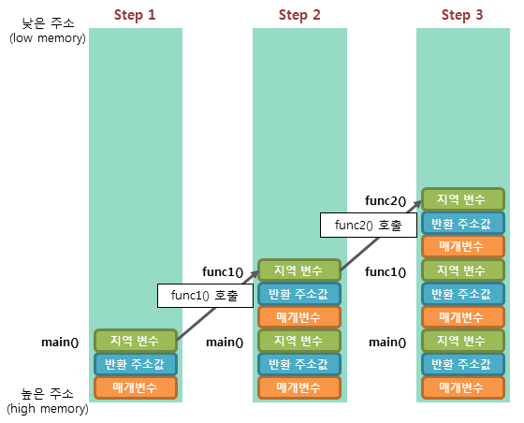

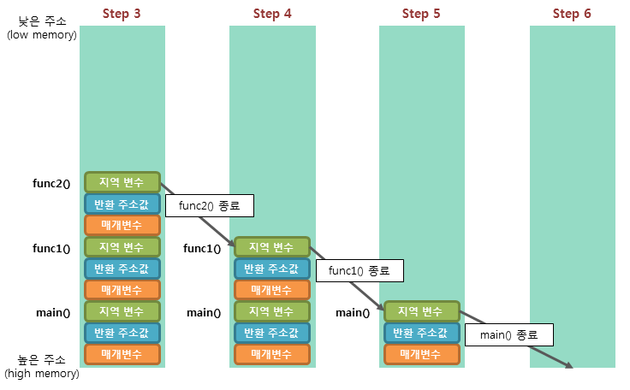

 | Step 1. 프로그램이 실행되면, 가장 먼저 main() 함수가 호출되어 main() 함수의 스택 프레임이 스택에 저장됩니다.
 | Step 2. func1() 함수를 호출하면 해당 함수의 매개변수, 반환 주소값, 지역 변수 등의 스택 프레임이 스택에 저장됩니다.
 | Step 3. func2() 함수를 호출하면 해당 함수의 스택 프레임이 추가로 스택에 저장됩니다.
 | Step 4. func2() 함수의 모든 작업이 완료되어 반환되면, func2() 함수의 스택 프레임만이 스택에서 제거됩니다.
 | Step 5. func1() 함수의 호출이 종료되면, func1() 함수의 스택 프레임이 스택에서 제거됩니다.
 | Step 6. main() 함수의 모든 작업이 완료되면, main() 함수의 스택 프레임이 스택에서 제거되면서 프로그램이 종료됩니다.
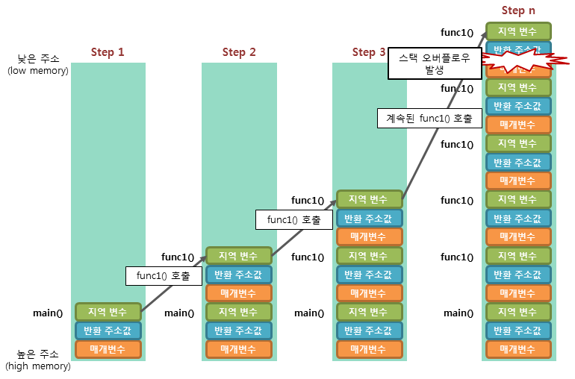

 | 스택 오버플로우(stack overflow): 예를들어, 함수의 재귀 호출이 무한히 반복될때 발생
 | 이렇게 해당 스택 영역을 넘어가도 데이터가 저장될 수 있으면, 해당 프로그램은 오동작을 하게 되거나 보안상의 크나큰 취약점을 가지게 됩니다. 따라서 C언어에서는 실행 중인 프로그램에서 스택 오버플로우가 발생하면, 에러를 발생하고 곧바로 강제 종료시킵니다.

모두의코드.c
Index | contents | codes
10. 캐스팅 (C 언어에서의 형 변환) | 임의의 실수에서 소수점 이하 두자리수만 추출하여 정수형 변수에 대입하라. | int_a= (((int)(a*10))%10)*10+(((int)(a*100))%10);

12 - 3. 포인터는 영희이다! (포인터) | int **ppa; int (*parr)[3] // 배열 포인터: 배열을 가리키는 포인터 int *parr[3]; // 포인터 배열: 포인터들의 배열
13 - 4. 마술 상자 함수 | 재귀 함수에 대한 이해 여러가지 주요 알고리즘. | 버블 정렬, 유클리드 호제법, 에라토스테네스의 체

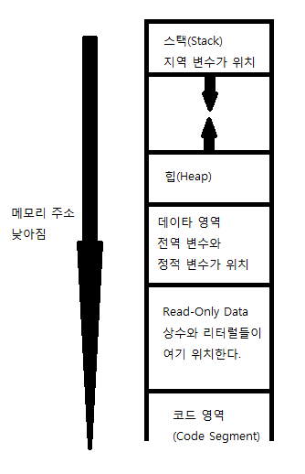
16 - 3. 구조체와 친구들(공용체(union), 열거형(enum)) | 엔디안, union
17. 변수의 생존 조건 및 데이터 세그먼트의 구조 | 지역 변수(local variable) : stack 전역 변수(global variable) : data segment 정적 변수(static variable) : data segment
 | stack이 늘어나는 방향은 메모리 주소가 낮아지는 방향(아래 방향) 이라 보시면 됩니다.

20 - 1. 동동동 메모리 동적할당(Dynamic Memory Allocation) | 2 차원 배열의 동적 할당 : 포인터 배열(배열의 각 원소들이 모두 포인터)
 | int **arr; // 우리는 arr[x][y] 를 만들 것이다. | 만일 int array[3]; 이란 배열을 만들었다면 array 의 형은 무엇일까요. 네 맞습니다. int * 입니다. 그렇다면 int * arr[10]; 이란 배열을 만들었다면 arr 의 형은? 네. int **arr 이죠. 따라서 우리는 int **arr; 과 같이 선언하였습니다.
 | arr = (int **)malloc(sizeof(int *) * x);
 | // int* 형의 원소를 x 개 가지는 1 차원 배열 생성 = arr[x]
 | for (i = 0; i < x; i++) {
 | arr[i] = (int *)malloc(sizeof(int) * y);
 | }
 | for (i = 0; i < x; i++) {
 | free(arr[i]);
 | }
 | free(arr);

20 - 2. 메모리 동적할당 + 메모리 갖고 놀기 linked list 구현 | https://modoocode.com/100
 | struct Node {
 | int data; /* 데이터 */
 | struct Node* nextNode; /* 다음 노드를 가리키는 부분 */
 | };
 | 메모리 관련 함수, string.h
 | memcpy 함수는 메모리의 특정한 부분으로 부터 얼마 까지의 부분을 다른 메모리 영역으로 복사해주는 함수 입니다. 위와 같이 문자열을 복사하는데 사용될 수 있죠. 물론 문자열 복사를 전문적으로 하는 함수는 strcpy 이지만 위와 같이 memcpy 함수를 사용하는 것도 나쁘지 않습니다. | memcpy(str2, str, strlen(str) + 1);
 | strlen 함수는 문자열의 길이를 리턴해주는 함수. 마지막의 NULL 문자는 세지 않으므로 str2 에 memcpy 로 복사할 때 에는 1 을 더한만큼을 더 복사해주어야 합니다. | strlen("abc"); // 3
 | memmove 메모리의 특정한 부분의 내용을 다른 부분으로 옮겨주는 역할을 합니다. 이 때 '옮긴다' 고 해서 이전 공간에 있던 데이터가 사라지지는 않습니다.
 | str+17 에서 6 개의 문자를 str+23 에 옮겼습니다. 다시 말해 hahaha 의 시작 부분에서 6 개의 문자인 "hahaha" 를 str 의 맨 마지막 부분으로 복사해 넣었다는 뜻 // I love Chewing C hahahahahaha | char str[50] = "I love Chewing C hahaha"; memmove(str + 23, str + 17, 6);
 | memmove 함수의 장점은 memcpy 와 하는 일이 많이 비슷해보이지만 사실 memcpy 와는 달리 메모리 공간이 겹쳐도 됩니다.
 | memcmp 메모리의 두 부분을 원하는 만큼 비교
 | arr 과 arr2 를 비교해서 처음 5 개의 바이트가 같다면 0 을 리턴하게 됩니다. '5 개의 원소' 가 아니라 5 바이트 라는 점 | if (memcmp(arr, arr2, 5) == 0)
21. 매크로 함수, 인라인 함수 | 인자 앞에 # 을 붙이게 되면 이 인자를 문자열로 바꾸어 버립니다 | #define PrintVariableName(var) printf(#var "\n"); PrintVariableName(a); ===> printf("a\n");
 | x##y 는 x 에 있는 것과 y 에 있는 것을 하나로 합쳐줍니다. | #define AddName(x, y) x##y int AddName(a, b); ===> int ab;
 | 괄호를 제대로 쓰지 않아 오류가 나는 경우가 많은데 이 경우 디버깅하기가 매우 까다롭기 때문에 오랜 시간을 잡아먹는 경우도 많습니다. 이러한 문제를 해결하기 위해 C 언어에서는 또다른 해결책을 제시하였는데요, 이는 바로 인라인(inline) 함수 입니다. __inline | __inline int square(int a) { return a * a; } printf("%d", square(3)); ==> printf("%d", 3 * 3);
 | inline 형식으로 만든 square 함수는 우리가 생각하는 함수가 전혀 아닙니다. 단순히 '함수 처럼 보이는 것' 일 뿐이지요.
 | 매크로 함수를 사용 했었을 때 에는 전처리기가 무식하게 치환해 버리는 바람에 연산자 우선 순위를 정확하게 고려해서 괄호도 적당히 묶어주고 해야겠지만 인라인 함수의 경우 똑똑한 컴파일러가 인라인 함수를 사용한 문장 내부에서 적절하게 '우리가 보통 함수를 사용하는 것처럼' 바꿔 줍니다. | printf("%d", square(3 + 1)); ===> printf("%d", (3 + 1) * (3 + 1));
 | cf) #define SQR(x) x*x or #define SQR(x) ((x)*(x)) or __inline int square(int a) { return a * a; }
22. C 언어의 잡다한 키워드들 (typedef, volatile, #pragma) | typedef (이름을 새로 부여하고자 하는 타입) (새로 준 타입의 이름) | typedef int CAL_TYPE; typedef int (*Padd)(int, int); typedef int Arrays[10]; CAL_TYPE a = 10; Arrays arr = {1, 2, 3, 4, 5, 6, 7, 8, 9, 0}; Padd ptr = add;
 | volatile 의 의미는 '변덕스러운' 이라는 의미를 가지고 있는데, sensor 에 volatile 키워드를 붙여준 순간 sensor->sensor_flag 의 값이 '변덕스럽게 변할 수 있기 때문' 에 이에 대한 최적화 작업들을 수행하지 말라 라는 의미가 됩니다. | volatile SENSOR *sensor; /* 값이 감지되지 않는 동안 계속 무한 루프를 돈다*/ while (!(sensor->sensor_flag)) { }
 | #pragma 는 컴파일러에게 말하는 전처리기 명령 이라고 보시면 됩니다. 즉, #include 나 #define 처럼 전처리기에 의해 컴파일 이전에 처리되지만, 그 명령은 컴파일러에게 전달되기 때문이죠. | #pragma pack(1) struct Weird { char arr[2]; int i; };
 | #pragma pack(1) // 구조체의 크기가 1 의 배수가 되게 하라. 1 외에도 2,4,8,16 등이 올 수 있습니다.
 | #pragma once // 헤더파일의 내용이 중복으로 포함되는 것을 막을 수 있습니다.
tutorial.pdf | Predefined macro names
 | __LINE__ Integer value representing the current line in the source code file being compiled.
 | __FILE__ A string literal containing the presumed name of the source file being compiled.
 | __DATE__ A string literal in the form "Mmm dd yyyy" containing the date in which the compilation process began.
 | __TIME__ A string literal in the form "hh:mm:ss" containing the time at which the compilation process began.
 | __cplusplus An integer value. All C++ compilers have this constant defined to some value. If the compiler is fully compliant with the C++ standard its value is equal or greater than 199711L depending on the version of the standard they comply.

코딩도장_c
Index | contents | codes
37.6 2차원 배열을 포인터에 넣기 | array pointer: 2차원 배열을 포인터에 담으려면 다음과 같이 특별한 방법이 필요합니다. | 자료형 (*포인터이름)[가로크기];
 | pointer array: int *numPtr[4]는 int형 포인터 4개를 담을 수 있는 배열
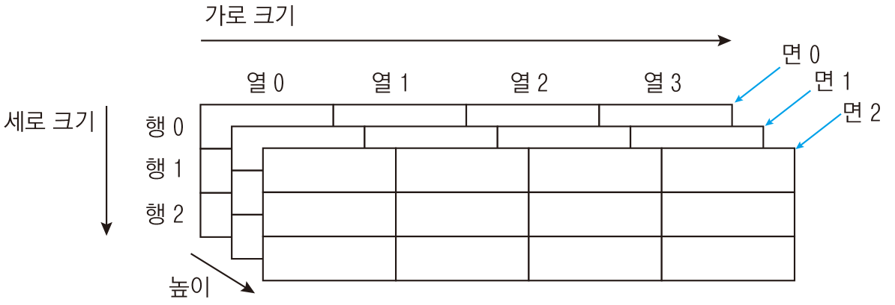

 | 자료형 배열이름[높이][세로크기][가로크기];
 | 3차원 배열의 높이(깊이), 세로, 가로를 구하는 방법
 | int depth = sizeof(numArr) / sizeof(numArr[0]); // 2: 3차원 배열이 차지하는 전체 공간을 면의 크기로 나눠줌
 | int row = sizeof(numArr[0]) / sizeof(numArr[0][0]); // 3: 한 면의 크기를 가로 한 줄의 크기로 나눠줌
 | int column = sizeof(numArr[0][0]) / sizeof(int); // 4: 가로 한 줄의 크기를 요소의 크기로 나눠줌
 | 3차원 배열을 포인터에 할당하려면 세로x가로로 구성된 면을 가리키는 포인터를 선언하면 됩니다.
 | int (*numPtr)[3][4] = numArr; // 세로 크기 3, 가로 크기 4인 면을 가리키는 포인터 선언
51.1 구조체 크기 알아보기 | struct AA
 | {
 | char aa[5];
 | int bb;
 | };
 | cout <<"sizeof(struct AA)="<< sizeof(struct AA) <<", sizeof(int)="<<sizeof(int)<< endl; | // 12 bytes
 | cout << "offsetof(struct AA, aa)=" << offsetof(struct AA, aa) << endl; | // 0
 | cout << "offsetof(struct AA, bb)=" << offsetof(struct AA, bb) << endl; | // 8
 | 구조체를 1바이트 크기로 정렬하는 것은 구조체의 내용을 파일에 쓰거나 네트워크로 전송할 때 꼭 필요하다는 점만 알아두면 됩니다.

51.2 구조체 정렬 크기 조절하기 | #pragma pack(push, 정렬크기) #pragma pack(pop) | gcc struct_align.c -fpack-struct=1
54.2 공용체와 엔디언 | 리틀 엔디언과 빅 엔디언
 | union Data { // 공용체 정의
 | char c1;
 | short num1;
 | int num2;
 | };
 | union Data d1; // 공용체 변수 선언
 | d1.num2 = 0x12345678; // little endian은 메모리에 78 56 34 12로 저장됨 | Big Endian 12 34 56 78
 | printf("0x%x\n", d1.num2); // 0x12345678: 4바이트 전체 값 출력 | // 0x12345678
 | printf("0x%x\n", d1.num1); // 0x5678: 앞의 2바이트 값만 출력 | // 0x1234
 | printf("0x%x\n", d1.c1); // 0x78: 앞의 1바이트 값만 출력 | // 0x12
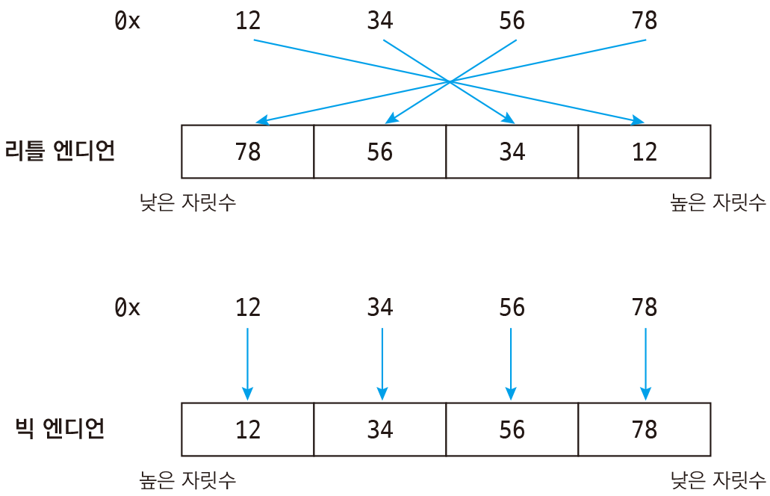
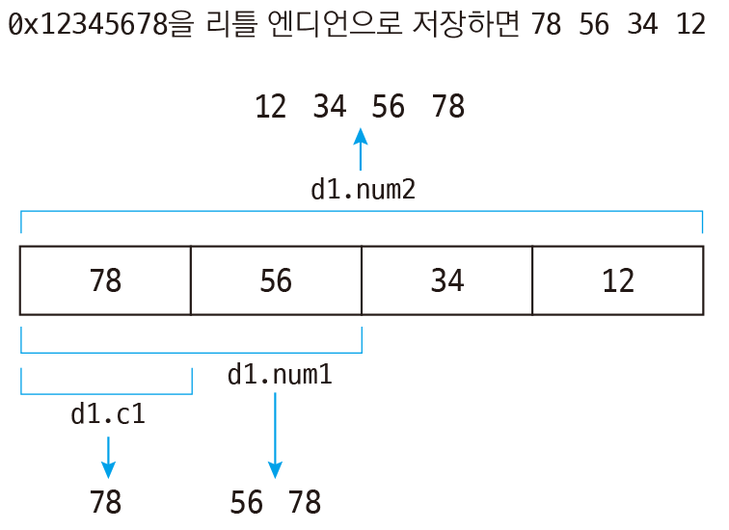

 | 0x12345678을 리틀 엔디언 방식으로 메모리에 저장하면 78 56 34 12가 됩니다. 공용체는 앞에서부터 자료형의 크기만큼 값을 가져오게 되므로 d1.num1은 앞의 2바이트 56 78을 가져오게 되고, d1.c1은 앞의 1바이트 78만 가져오게 되는 것입니다(저장할 때 뒤집혀서 저장되었으므로 가져올 때는 다시 되돌려서 가져옵니다. 따라서 78 56이 아니라 56 78이 됩니다).

63.3 이중 포인터 매개변수 사용하기

34.0 포인터 사용하기 | int num1 = 10; | https://dojang.io/mod/page/view.php?id=274

Sheet1
https://stackoverflow.com/questions/5789806/meaning-of-and-in-c
void pass_by_value(int* p)
{
//Allocate memory for int and store the address in p
p = new int;
}

void pass_by_reference(int*& p)
{
p = new int;
}

int main()
{
int* p1 = NULL;
int* p2 = NULL;

pass_by_value(p1); //p1 will still be NULL after this call
pass_by_reference(p2); //p2 's value is changed to point to the newly allocate memory

return 0;
}
That is taking the parameter by reference. So in the first case you are taking a pointer parameter by reference so whatever modification you do to the value of the pointer is reflected outside the function. Second is the simlilar to first one with the only difference being that it is a double pointer. See this example:

https://beautyrain.tistory.com/30
5. 함수 인자로 사용된 배열의 실제 크기 알아내기
다음으로 함수의 인자로 사용된 배열의 실제 크기를 알아보겠습니다.
제가 모르는 것일 수도 있으나 현재 C언어에서는 이 상태의 배열의 크기를 알아낼 수 있는 방법은 없습니다.
동적할당한 배열의 경우에는 운영체제의 API를 사용하는 것이므로 C언어에서도 크기를 알아낼 수 있으나
함수의 인자로 넘어간 경우에는 C언어에서는 모두 포인터로 인식하기는 하지만 그 실제 주소가
Heap공간의 주소가 아닌 Stack공간의 주소이므로 HeapSize와 같은
운영체제의 API를 통해서 접근하게 되면 RunTime Error가 발생하게 됩니다.
하지만 C++에서는 새롭게 도입된 참조형식을 사용하면
함수의 인자로 사용된 배열의 크기도 알아낼 수 있습니다^^

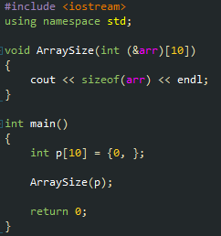

함수의 매개변수를 위 코드와 같은 형식으로 선언하게 되면
컴파일러는 해당 인자를 int 10개짜리 배열의 참조로 인식하게 되어 실행시키게 되면
40이라는 결과가 나오는 것을 확인할 수 있습니다.
C언어에서 2차원 배열에 대한 포인터를 자주 선언해 보신 분들은 익숙하시겠지만
2차원 배열에 대한 포인터를 자주 선언해보지 않으신 분들은 &arr에 ()를 씌워놓은 모습이
어색해 보일수도 있습니다.
그 이유는 C / C++의 연산자 우선순위 때문입니다.
연산자 우선순위는 일단 ()가 가장 높고 그 다음이 단항 연산자인데 단항 연산자 중에서도
변수명의 뒤에 오면서 가까운 것들이 우선순위가 높습니다.
따라서 &도 단항 연산자이고 [] 도 단항 연산자인데 [] 연산자가 arr의 뒤쪽에 위치하므로
컴파일러는 먼저 [] 연산자를 해석하게 되어서 ()가 빠지게 된다면

위 그림과 같이 int &arr[10] 은 arr은 10개짜리 배열인데 배열에는 참조가 들어있고 그 참조는 int를 가리킨다.
라고 해석이 되게 됩니다.
하지만 우리의 의도는 arr은 참조인데 그 참조는 10개짜리 배열을 가리키고 배열에는 int가 들어있다.
라고 해석되기를 의도했으므로 ()를 통해서 다음 그림과 같이 해석되도록 우선순위를 변경해 준 것입니다.

하지만 위와 같이 선언을 하게 되면 int 10개짜리 배열만 인자로 받을 수 있습니다.
이러한 경우를 해결하기 위한 가장 좋은 방법은 저번 포스팅에 사용한 template을 사용하는 것 입니다.

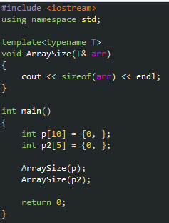

template을 사용하여 위 코드와 같이 함수를 선언하게 되면 함수의 인자로 사용되는 배열의

실제 크기를 알아낼 수 있는 함수를 작성할 수 있습니다.
여기서 저번 포스팅에서 언급한 tempalte specialization을 사용하게 되면
동일한 함수 이름으로 동적할당한 경우와 아닌 경우에 대해서 모두 실제 크기를 알아낼 수 있습니다.

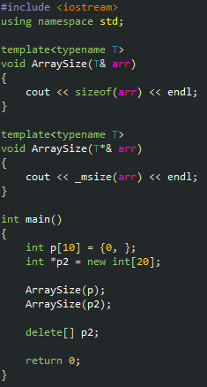

위와 같이 하시면 p는 위의 ArraySize를 사용하여 크기를 구하게 되고
p2는 아래의 ArraySize를 사용하여 크기를 구하게 됩니다.
T*&라는 표현이 어색하게 느껴지시는 분들이 계실수도 있는데
써진 그대로 해당 타입의 포인터의 참조형식이라고 생각하시면 됩니다.
여기서 T*라고만 적게되면 p또한 포인터로 적절히 변환될 수 있기 때문에
아래의 ArraySize를 호출하게 되고 이는 Stack공간의 메모리를 통해서
Heap 공간의 메모리 크기를 알아내려고 하는 시도이기 때문에
RunTime Error가 발생하게 됩니다.
따라서 명확하게 포인터형인 경우에만 아래의 ArraySize를 사용하도록 명시하기 위하여
포인터의 참조형식을 사용한 것입니다^^

엔디안
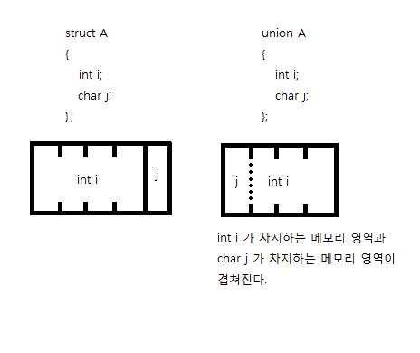
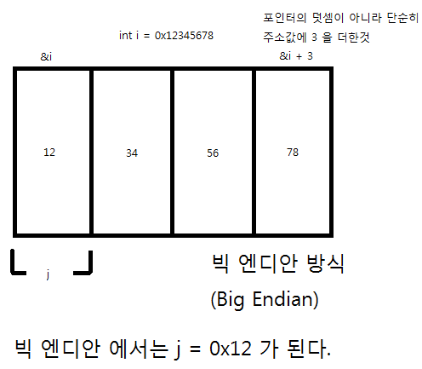
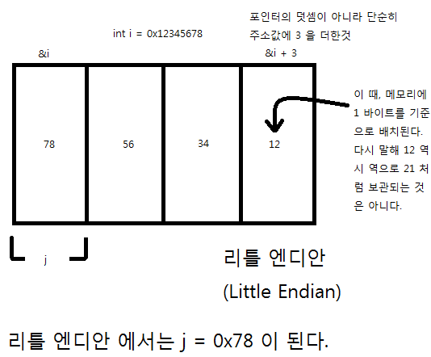
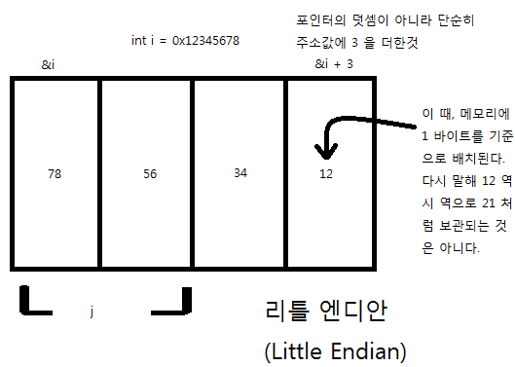

https://modoocode.com/71

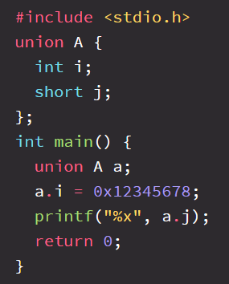
 | 만일 j 를 short 형을 지정했으면 어떨까요? 0x7856 이 나올까요? 0x5678 이 나올까요?

segment fault
https://www.go4expert.com/articles/reasons-segmentation-fault-c-t27220/
1. Running out of memory.
 | 1. heap memory
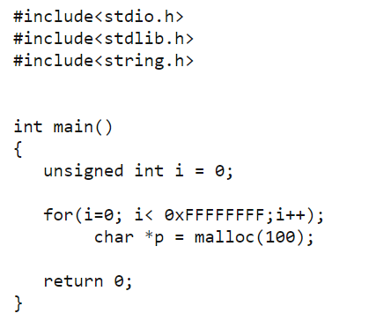

 | The code above may cause you program to segment fault once all the heap memory is consumed.
 | 힙에 메모리를 할당하는 것은 비교적 느리다.
 | 할당된 메모리는 명시적으로 할당 해제하거나 응용 프로그램이 종료될 때까지 유지된다. (메모리 릭 주의)
 | 동적으로 할당된 메모리는 포인터를 통해 접근한다: 포인터를 역참조하는 것은 변수에 직접 접근하는 것보다 느리다.
 | 힙은 큰 메모리 풀이므로 큰 배열, 구조체 또는 클래스를 할당할 수 있다.

 | 출처: https://boycoding.tistory.com/235?category=1011971 [소년코딩]

 | 2. stack memory

 | If you execute the code above, it continuously calls on main() recursively. So with every call, a stack is formed and none of these stacks is ever unwind-ed as we never stop calling main. So at a point all of the process's stack memory gets eaten up and then we get segmentation fault.

 | https://boycoding.tistory.com/235?category=1011971
 | 응용 프로그램이 스택 세그먼트에 너무 많은 정보를 넣으려고 하면 스택 오버플로(stack overflow)가 발생한다. 스택 오버플로(Stack overflow)는 스택 세그먼트의 모든 메모리가 할당되어 꽉 찼을 때 발생하며, 이 경우 추가 할당이 메모리의 다른 섹션으로 넘치기 시작한다.
 | stack에 거대한 크기의 배열을 할당하려고 할때, | 함수가 무한히 반복 호출될때
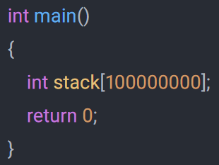
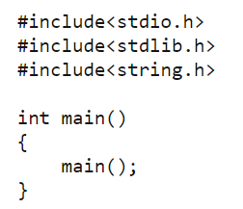

 | 스택에 메모리를 할당하는 것은 비교적 빠르다.
 | 스택에 할당된 메모리는 스택 범위에 있을 때만 접근할 수 있다.
 | 스택에 할당된 모든 메모리는 컴파일 타임에 알려진다. 메모리는 변수를 통해 직접 접근할 수 있다.
 | 스택은 비교적 크기가 작으므로 스택 공간을 많이 차지하는 지역 변수를 만드는 것은 좋지 않다.

 | 출처: https://boycoding.tistory.com/235?category=1011971 [소년코딩]

